关系图
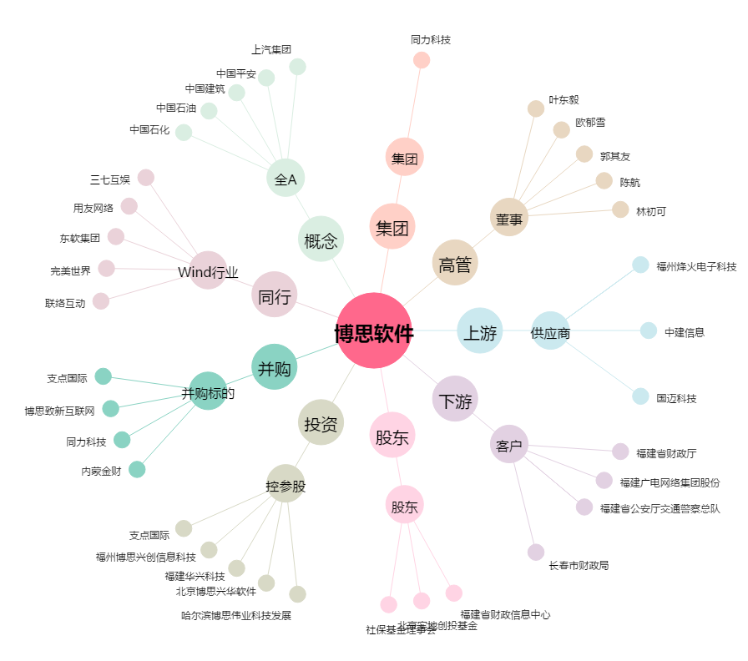
博思软件[300525.SZ] - 关系概览图

